Raumblatt
 | Tätigkeit | ${values["Stammdaten_Taetigkeit"]} | Raumname | ${values["Raumnummer"]}
 | Nutzungsbereich | ${values["Nutzungseinheit"]} | Raumtyp
 | Abteilung |  | OKFB (m)
 |  |  | UKRD (m)

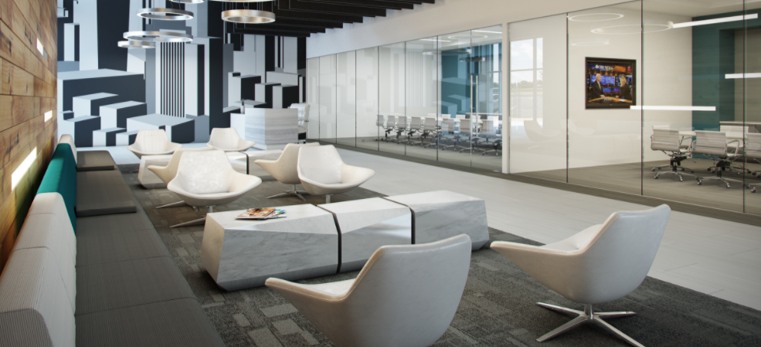
 |  | Eigenschaften
 |  | Name | ${values["Name"]}
 |  | Instance id | ${values["instance_id"]}
 |  | GUID | ${values["instance_guid"]}
 |  | Geschossbezeichnung | ${values["Geschoss"]}
 |  | Nutzer
 |  | Material | ${values["Material"]}
 |  | Arbeitsplätze persönlich
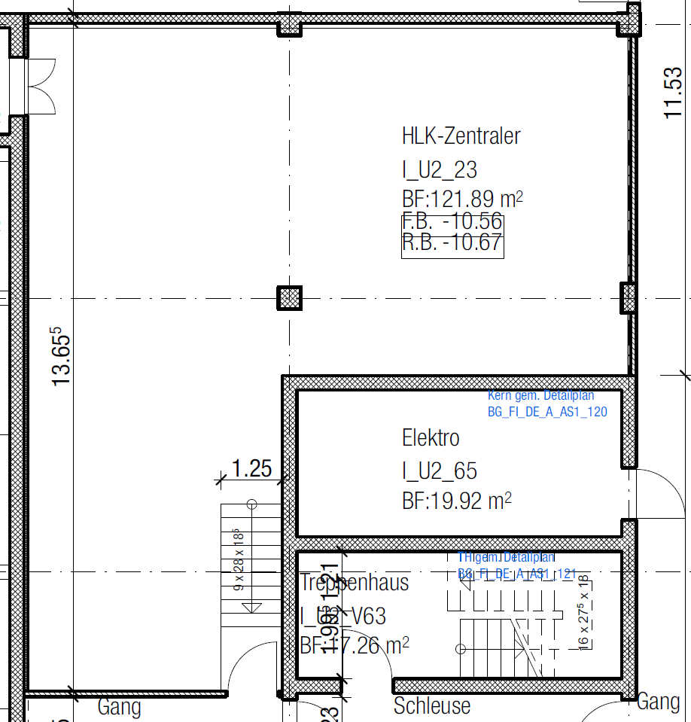 |  | Arbeitsplätze unpersönlich
 |  | Allgemeine Angaben
 |  | Dicke | ${values["Dicke"]}
 |  | OKFB | ${values["OKFB"]}
 |  | Nettoumfang | ${values["Umfang"]}
 |  | Fläche | ${values["Flaeche"]}
 |  | Volumen | ${values["Volumen"]}
 |  | Taktbereich | ${values["Taktbereich_ID"]}

Bauphysik |  | Materialisierung
Trittschalldämmung L?, L?nT 100- 250 Hz [dB] | ${values["PHY_Trittschalldaemmung"]} | Boden
Nachhallzeit [s] | ${values["PHY_Nachhallzeit"]} | Deckenbelag | ${values["Deckenbelag"]}
Schallschutz (Luftschall) zu Korridor [dB] | ${values["PHY_Schallschutz_(Luftschall)_zu_Korridor"]} | Wandbelagt | ${values["Wandbelag"]}
Schalldämmwert Türe Rw [dB] | ${values["PHY_Schalldaemmwert_Tuere"]} | Aufbau | ${values["Aufbau"]}
Lärmempfindlichkeit | ${values["PHY_Laermempfindlichkeit"]}
Lärmintensität der Nutzung | ${values["PHY_Laermintensitaet_der_Nutzung"]}
Diskretion | ${values["PHY_Diskretion"]}
innerhalb Dämmperimeter | ${values["PHY_innerhalb_Daemmperimeter"]}
Anmerkungen

Statik
Flächenlast [kN/m2] | ${values["Statik_Flaechenlast"]}
Punktlast [kN] | ${values["Statik_Punktlast"]}
Anmerkungen
Bibliotheksname 0 | ${values_bib_Name[0]} | Bibiiothekseintrag 0 | ${values_bib_Beschreibung[0]}
Bibliotheksname 1 | ${values_bib_Name[1]} | Bibiiothekseintrag 1 | ${values_bib_Beschreibung[1]}

